PRUEBAS WEB
CASOS DE PRUEBA
DATOS DEL PROYECTO: | TASK MANAGER

El presente documento tiene la finalidad de dar a conocer los resultados obtenidos de las pruebas aplicadas a la aplicación. Estás pruebas fueron realizadas desde el 05 de Diciembre hasta el 12 de Diciembre del año en curso.

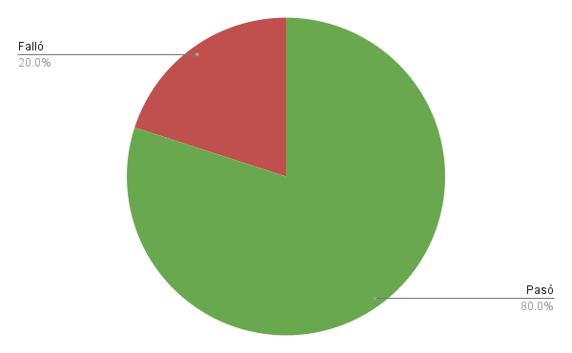
ID | Descripción | Prioridad | Tester | Resultado obtenido | Sugerencias | Evidencia | Estatus
CPM01 | Comprobar que al ingresar un título y descripción válidos y pulsar el botón "Añadir tarea", la información se almacene correctamente en Firebase y se liste en la parte inferior de la aplicación. | Alta | Miguel Ángel Sánchez Pérez | La tarea se almacena correctamente en Firebase y aparece listada al final. El sistema muestra la alerta “Tarea agregada” | Realizar pruebas continuas en Firebase para garantizar almacenamiento correcto y evitar inconsistencias. | CPM01 | Pasó
CPM02 | Verificar si la interfaz de la aplicación es fácil de entender y usar, enfocándose en la disposición y funcionalidad de los campos y botones. La prueba también valora si los usuarios pueden completar la acción principal sin requerir asistencia externa. | Media | Miguel Ángel Sánchez Pérez | El usuario completó la acción sin necesidad de asistencia, encontrando la interfaz clara y funcional | Realizar pruebas de usabilidad con un mayor número de usuarios para obtener más retroalimentación | CPM02 | Pasó
CPM03 | Comprobar si la aplicación responde de manera ágil cuando se registra una nueva tarea. Evalúa el tiempo que tarda desde que el usuario pulsa el botón "Añadir tarea" hasta que la tarea aparece listada en la pantalla. | Alta | Miguel Ángel Sánchez Pérez | La aplicación responde en menos de 2 segundos desde que se pulsa el botón "Añadir tarea" | Continuar monitoreando el tiempo de respuesta para mantener la experiencia del usuario fluida | CPM03 | Pasó
CPM04 | Se busca garantizar que la aplicación funciona correctamente en diferentes sistemas operativos y versiones, considerando variaciones en hardware y software. | Alta | Miguel Ángel Sánchez Pérez | La aplicación funciona correctamente y de manera consistente en todos los dispositivos probados. | Ampliar las pruebas a más dispositivos y versiones para garantizar la compatibilidad total. |  | Pasó
CPM05 | Comprobar si los datos enviados a Firebase están cifrados y protegidos contra accesos no autorizados. | Alta | Miguel Ángel Sánchez Pérez | Las reglas de acceso no garantizan el cifrado de la información transmitida, dejando vulnerabilidades de seguridad. | Configurar el cifrado en las reglas de Firebase y realizar auditorías de seguridad periódicas. | CPM05.1 CPM05.2 | Falló
CPM06 | Comprobar si la aplicación se adapta correctamente al idioma y formato regional configurado en el dispositivo. | Media | Miguel Ángel Sánchez Pérez | La aplicación no adapta correctamente los textos y formatos al idioma y región configurados. | Implementar soporte de localización para formatos e idiomas adicionales. | CPM06 | Falló
CPM07 | Este caso verifica que la aplicación se pueda instalar y actualizar sin errores, asegurando que los datos de usuario se conserven tras una actualización. | Media | Miguel Ángel Sánchez Pérez | La aplicación se instala y actualiza correctamente, conservando los datos de usuario tras la actualización. | Probar las actualizaciones en escenarios más diversos para evitar posibles errores futuros | CPM07 | Pasó
CPM08 | Evaluar el impacto de la aplicación en el uso de batería y memoria del dispositivo para garantizar que opera de manera eficiente sin consumir recursos en exceso. | Baja | Miguel Ángel Sánchez Pérez | El consumo de batería y memoria es comparable al de otras aplicaciones similares, operando de manera eficiente. | Monitorear esporádicamente el consumo para garantizar eficiencia continua | CPM08 | Pasó
CPM09 | Validar cómo la aplicación maneja interrupciones comunes, como llamadas entrantes, cambio de red, o suspensión del dispositivo, asegurando que no se pierdan datos en el proceso. | Media | Miguel Ángel Sánchez Pérez | Los datos ingresados permanecen intactos tras las interrupciones, y la aplicación retoma su funcionalidad sin errores. | Probar escenarios con interrupciones más complejas como pérdida de datos móviles o cierres abruptos | CPM09 | Pasó
CPM10 | Evaluar si la aplicación es utilizable para personas con discapacidades visuales, motoras o cognitivas, mediante compatibilidad con lectores de pantalla y navegación por teclado. | Alta | Miguel Ángel Sánchez Pérez | Todos los elementos son accesibles mediante el lector de pantalla, permitiendo añadir tareas sin inconvenientes | Realizar pruebas con usuarios con discapacidades para garantizar accesibilidad plena | CPM10 | Pasó

